Pasaporte - HC
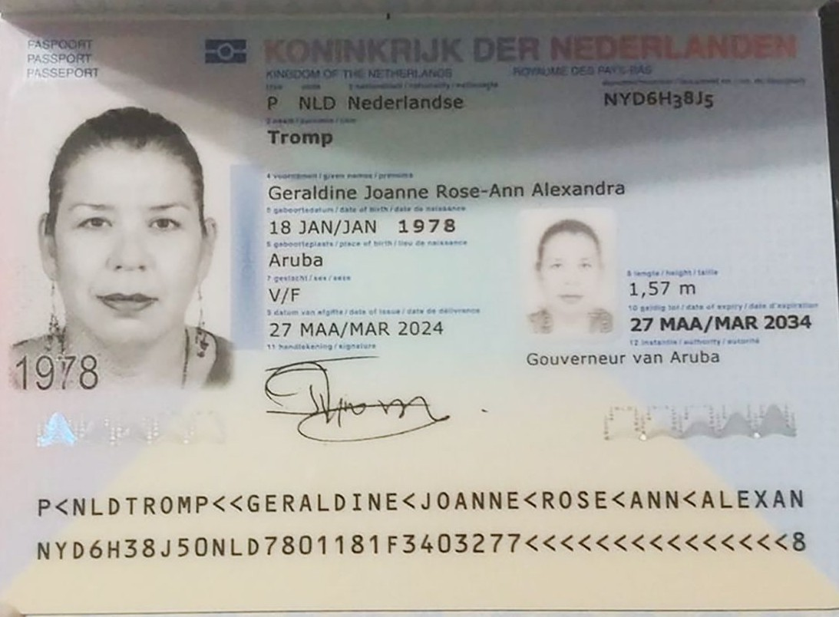
Nombre | Geraldine
Nombre | Joanne R.A.
Apellido | Tromp
Apellido de casada
Género: . | Femenino
Pasaporte | NYD6H38J5
Fecha de nacimiento | 18 - 1 - 1978
Edad | 47
Estado civil | En una relación
Dirección
Nacionalidad y domicilio: | Aruba
Email: | does18@hotmail.com
Teléfono | 297 563 2003
Profesión
RH | o+
Seguro | AZV nr. 1074433900
Peso | 68 kilos
Altura | 1.57 m
Idioma | Papiamneto, Holandes, ingles y Español

Salud
Estadia | 21 de julio al 1 de agosto

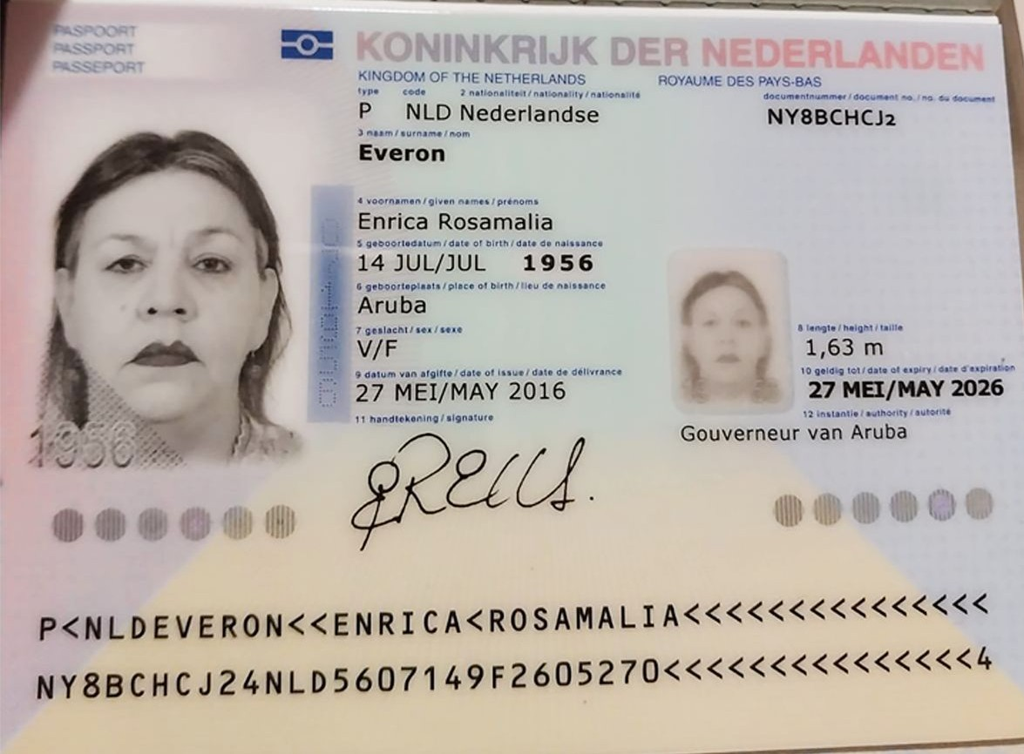
Nombre | Enrica
Nombre | Rosamalia
Apellido | Everon
Apellido de casada
Género: . | femenino
Pasaporte | NY8BCHCJ2
Fecha de nacimiento | 14 de Julio 1956
Edad
Estado civil | Soltera
Dirección
Nacionalidad y domicilio: | Aruba
Email: | does18@hotmail.com
Teléfono
Profesión
RH | A+
Seguro
Peso | 65kg
Altura | 1,63m
Idioma | Papiamneto, Holandes, ingles y Español

Salud

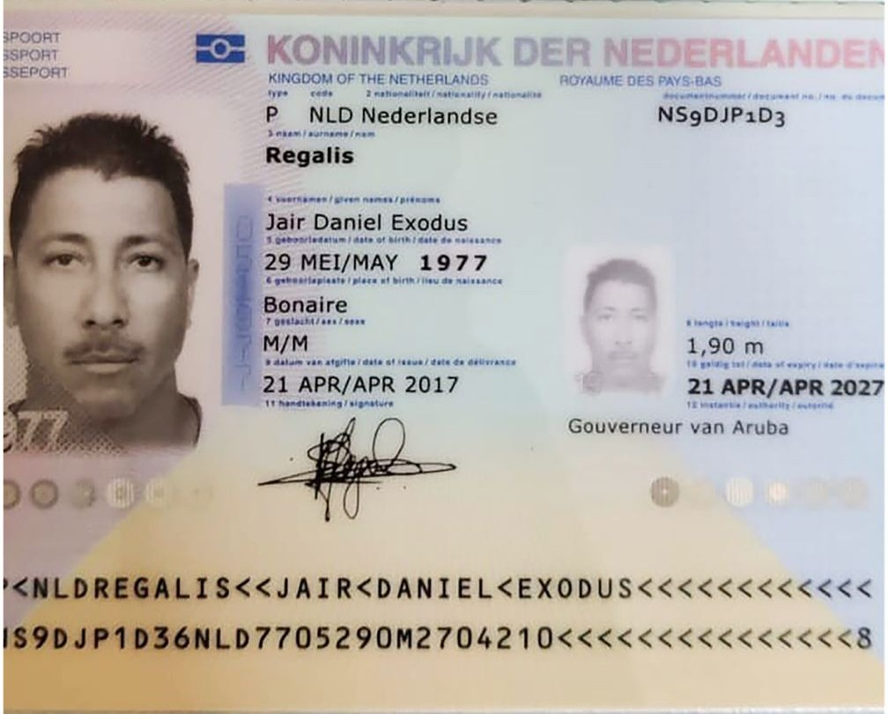
Nombre | Jair
Nombre | Daniel
Apellido | Regalis
Apellido de casada
Género: . | Masculino
Pasaporte | NS9DJP1D3
Fecha de nacimiento | 29 de mayo 1977
Edad
Estado civil | en una relación
Dirección
Nacionalidad y domicilio: | Aruba
Email: | jairregalis@hotmail.com
Teléfono | 5975681993
Profesión
RH | B+
Seguro
Peso | 90kg
Altura | 1,90m
Idioma | Papiamneto, Holandes, ingles y Español

Salud

Confirmación de
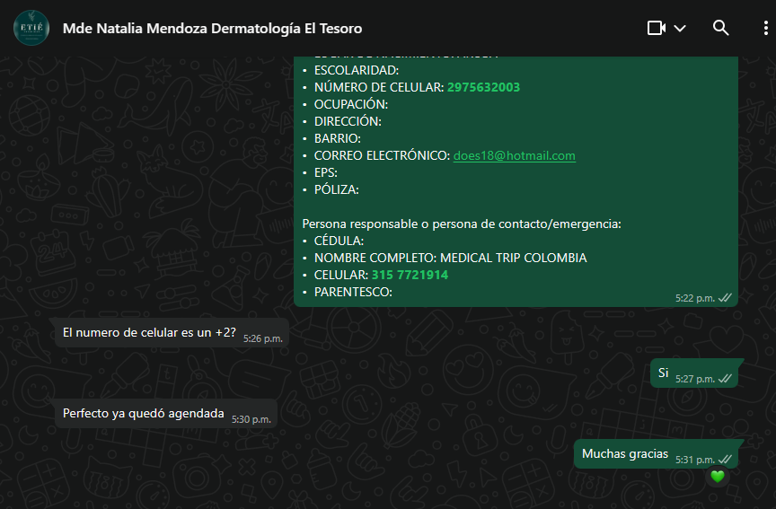
 |  | CITA CONFIRMADA CON DERMATOLOGÍA EL TESORO
Servicio
Proveedor-sede
Fecha
Hora
Cliente | Medical Trip Colombia SAS
Correo | reservasmedical@gmail.com
Teléfono | 315 772 1914
Paciente Nombre
Paciente Nombre
Paciente Apellido
Pasaporte
Fecha de nacimiento

ALOJAMIENTO | SOLICITUD DE RESERVA | 0
Servicio
Fecha check in | pendiente
Fecha check out | pendiente
# noches | 11 | CITA CONFIRMADA CON OFTALMOLOGÍA SAN DIEGO
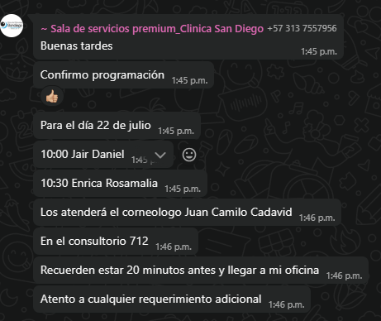
Tipo de habitación
Huésped
Nombre | Geraldine
Nombre | Joanne
Apellido | Tromp
Pasaporte | NYD6H38J5
Fecha de nacimiento | 18 de enero 1978
Cliente a facturar | Medical Trip Colombia SAS
Correo | reservasmedical@gmail.com
Teléfono | 315 772 1914

 | SOLICITUD DE RESERVA de TRANSPORTE
Fecha | 21 de julio 2025
Hora | pendiente
RECOGIDA | Aeropuerto José María Córdoba
Vuelo | pendiente
Ruta | pendiente
DESTINO | Aruba-Medellin
Pasajero nombres | Geraldine Joanne
Pasajero apellidos | Tromp
Pasaporte | NYD6H38J5
No pasajeros | 3
Equipaje | 2 maletas de 23 kilos + 2 maletas de 10 kilos
Tipo de vehículo | Carro
Cliente | Medical Trip Colombia SAS
Correo | reservasmedical@gmail.com
Teléfono | 315 772 1914
Forma de pago | PAGO ANTICIPADO Transferencia Medical Trip Colombia
 |  | Carrera 43 c 9-39

Vuelo
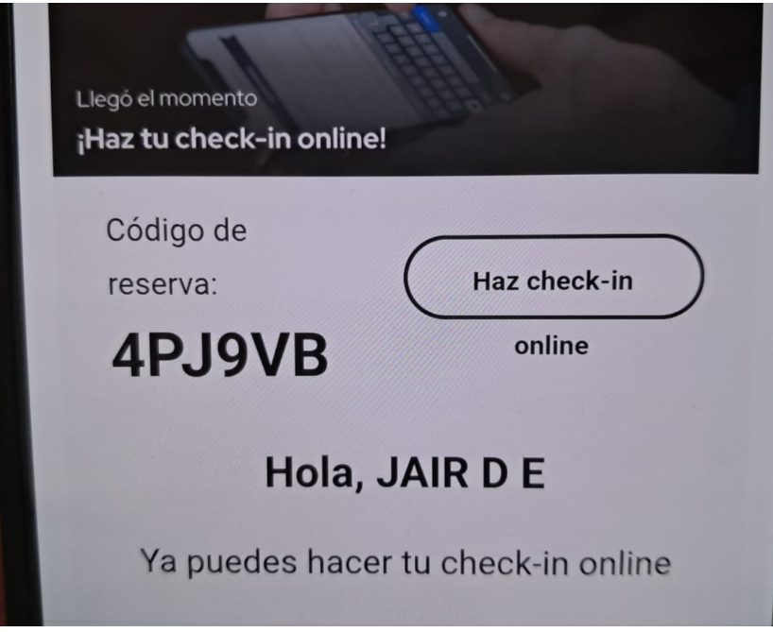

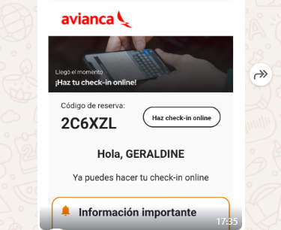

2C6XZL

 | 4PJ9VB

